Лист1
 |  | Опросный лист

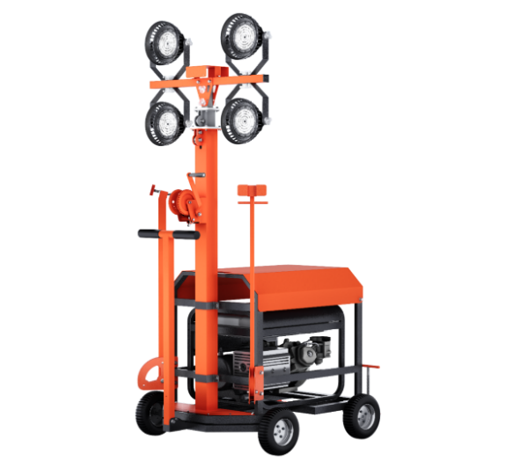
На треноге (Серия "ЛУЧ") |  |  | На базе ручной ручной тележки (Серия "ЛУЧ-А") |  | Надувные осветительные установки аналог Световая башня (Серия "ЗАРЯ") |  | На автомобильном прицепе (Серия "СВЕТОГОР") |  | На базе сани волокуши (Серия "Светогор-В"
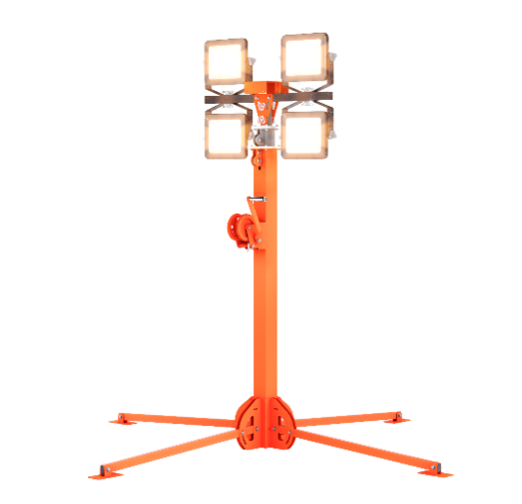 |  |  | 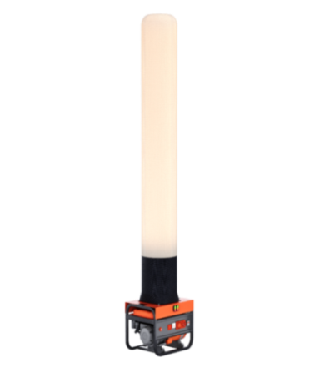 |  | 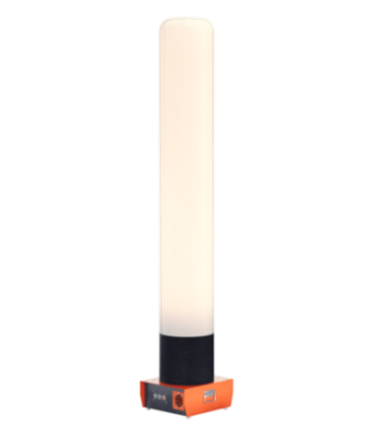 |  | 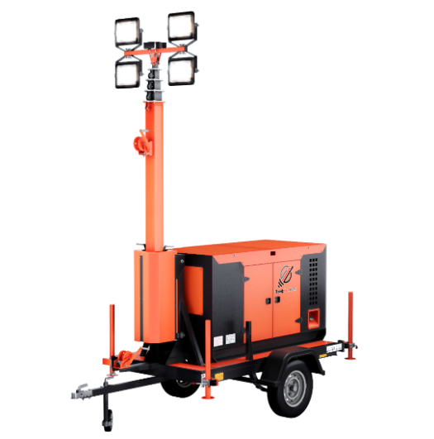 |  | 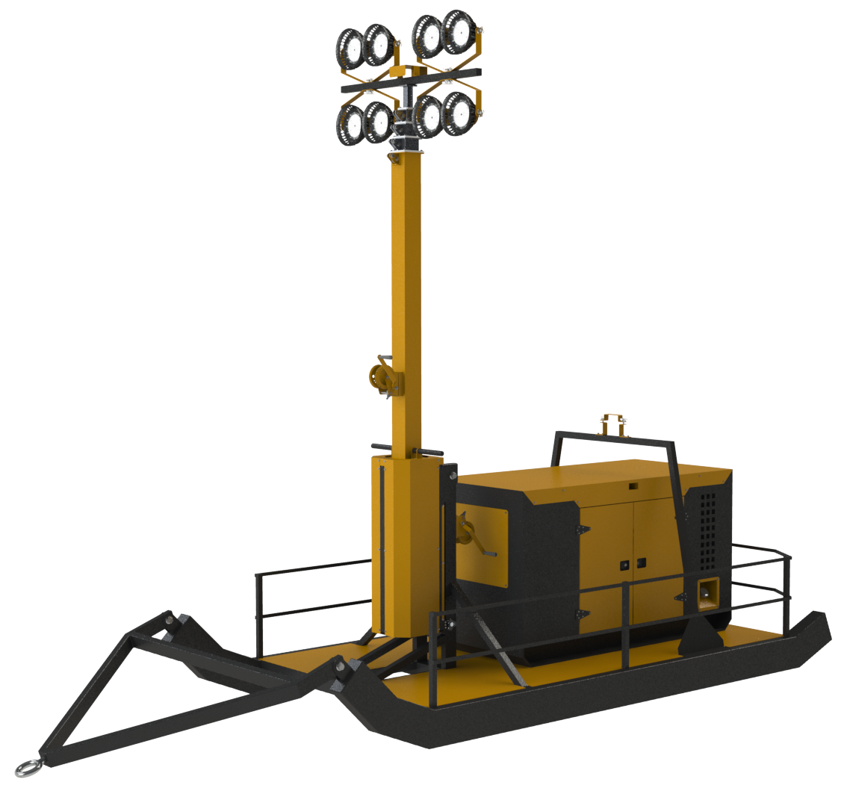

Тип прожектора |  |  | Тип прожектора |  | Наличие встроенного генератора |  | Тип прожектора |  | Тип прожектора
Светодиодный | Металлогалогеновый |  | Светодиодный | Металлогалогеновый | Да | Нет | Светодиодный | Металлогалогеновый | Светодиодный | Металлогалогеновый
Мощность прожектора, Вт |  |  | Мощность прожектора, Вт |  | Высота тканевого купола, м |  | Мощность прожектора, Вт |  | Мощность прожектора, Вт
100 | 250 |  | 100 | 250 | 2 3-5 5-7 | 3-5 5-7 | 200 | 400 | 200 | 400
150 | 400 |  | 150 | 400 | Мощность лампы, Вт |  | 300 | 1000 | 300 | 1000
200 | 1000 |  | 200 |  | ДНаТ 150 | ДНаТ 400 | 400 |  | 400
300 |  |  | 300 |  | ДНаТ 250 | ДНаТ 600 | 500 |  | 500
400 |  |  | 400 |  | LED 100 | ДНаТ 1000 | Рабочая высота мачты, м |  | Рабочая высота мачты, м
Рабочая высота мачты, м |  |  | Рабочая высота мачты, м |  |  | LED 300 | 6,0 7,5 9,0 |  | 7, 5 9,0 12,0
4,0 5,5 7, 5 9,0 12,0 |  |  | 4,0 5,5 |  |  |  | Механизм подъема мачты |  | Механизм подъема мачты
 |  |  | Механизм подъема мачты |  |  |  | Ручной | Электролебедка | Ручной | Электролебедка
 |  |  | Ручной | Лебедка |  |  | Наличие встроенного генератора |  | Наличие встроенного генератора
 |  |  | Наличие встроенного генератора |  |  |  | Да | Нет | Да | Нет
 |  |  | Да | Нет |  |  | Вид топлива |  | Вид топлива
 |  |  | Вид топлива |  |  |  | Бензин | Дизель | Бензин | Дизель
 |  |  | Бензин | Дизель |  |  | Тип охлаждения
 |  |  |  |  |  |  | Воздушное | Жидкостное
 |  |  |  |  |  |  | Обороты двигателяю об/мин
 |  |  |  |  |  |  | 1500 | 3000

